工作表1
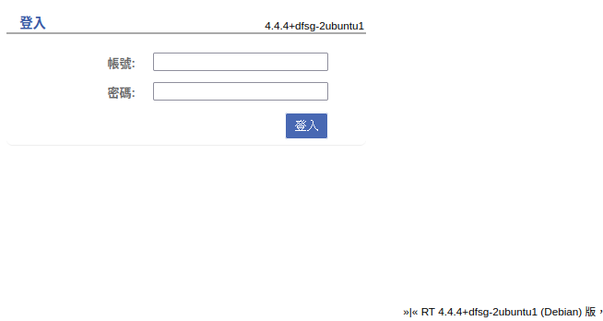

 | 都登入畫面，但沒有漏洞可利用

 | 登入成功。在管理員找到一個user
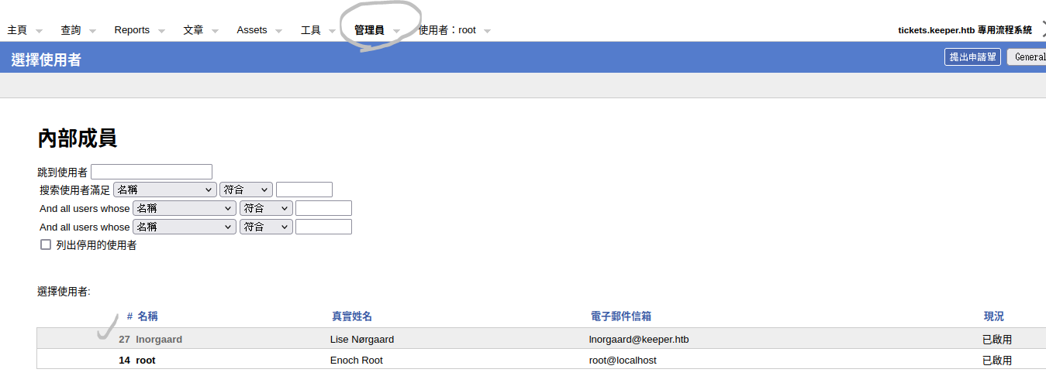

帳號 |  | lnorgaard
使用者密碼 |  | Welcome2023!

因有開22Port，嘗試連線 |  |  |  | 成功

 |  |  |  |  | CVE-2023-32784
 | Zip解壓縮有dmp檔。可以找到漏洞 |  |  |  | https://github.com/vdohney/keepass-password-dumper

 | 將靶機的dmp、kdbx檔案傳到kali上

 | 執行出現錯誤 |  | 將net改成6.0測試
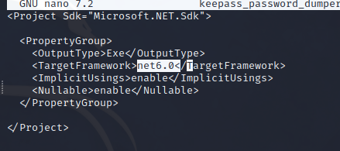

 |  | 成功
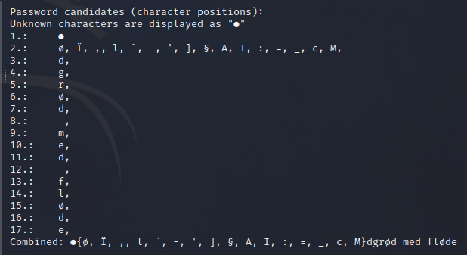

 | 將passcodes.kdbx解密md5sum

 | 下載keepass2

使用dmp(dgrød med fløde)解出來得到google找到網址。root為：rødgrød med fløde
https://www.thespruceeats.com/rodgrod-med-flode-danish-red-berry-pudding-2952748

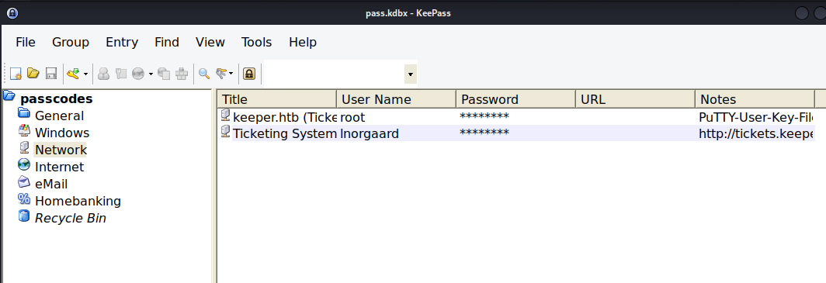

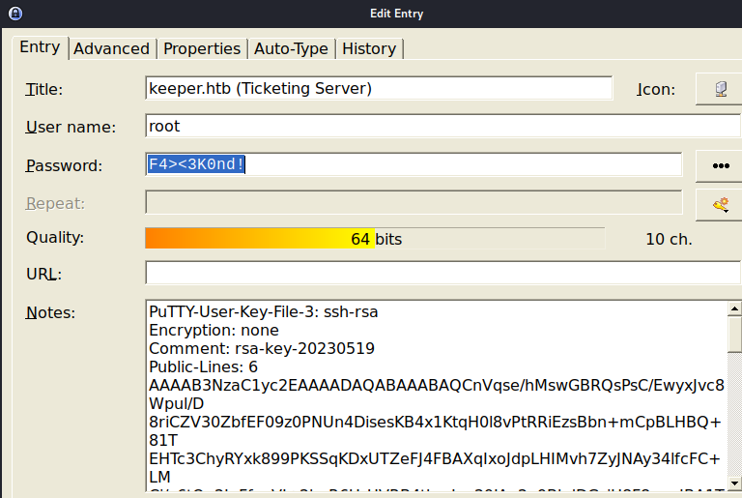

 | passwd | F4><3k0nd!

參考網站：putty-user-key-file-3 ssh-rsa
https://www.baeldung.com/linux/ssh-key-types-convert-ppk

root提全放棄

